关系图
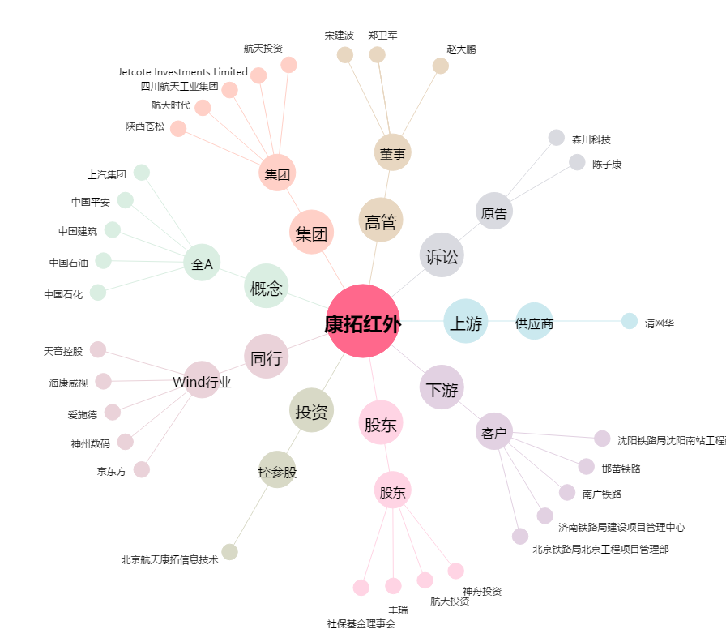
康拓红外[300455.SZ] - 关系概览图

